サイトマップ構造図
サイトマップ構造図
共通情報 | システム名 | オンラインショッピングシステム | 作成者 | 橋村 晃
 | 工程名 | システム設計 | 作成日付 | 2022-09-29
 | ドキュメント名 | オンラインショッピングシステム 画面設計書 | バージョン | ver1.0
書誌情報 | 書誌名称 | オンラインショッピングシステム サイトマップ構成図 | 更新者
 | 概要 |  | 更新日付

トップページ

特集ページ
サイトマップ
運営企業情報
特定商取引法に基づく記載
プライバシーポリシー
ご利用ガイド
問い合わせ
Q&A
ログイン
買い物カゴ
商品一覧画面

特集A
特集B
マイページ
商品カテゴリ
A
商品カテゴリ
B
商品カテゴリ
C

商品
1
商品
2
商品
3
商品
4
商品
5
商品
6

画面遷移図
画面遷移図
共通情報 | システム名 | オンラインショッピングシステム | 作成者 | 西川 靖人
 | 工程名 | 外部設計 | 作成日付 | 2022-09-29
 | ドキュメント名 | オンラインショッピングシステム 画面設計書 | バージョン | ver1.1
書誌情報 | 書誌名称 | オンラインショッピングシステム 画面遷移図 | 更新者 | 谷川 友駿
 | 概要 | 本画面遷移図は、オンラインショッピングシステムの画面遷移を示す | 更新日付 | 2022-12-09
【ホームボタンを押下】

【G1-1】
ログイン
画面
【カートボタンを押下】
【G1-4-1】
カート画面
【レジへ進むを押下】
【G1-4-2】
商品注文
確認画面
【注文確定】
【G1-4-3】
商品注文
確定画面

【カートへ戻る押下】
【ホームボタンを押下】

【検索ボックスを押下】
【商品検索】
【G1-2-3】
商品検索
結果一覧
画面
【ログイン】
【G1-2-1】
商品一覧
画面
【G1-2-2】
商品検索
画面

【戻るを押下】
【検索ボックスを押下】

【商品を押下】
【G1-3】
商品詳細
画面
【商品を押下】

【購入を押下】

(G1-1)PC画面フォーム (ログイン画面)
画面レイアウト定義
共通情報 |  | システム名 | オンラインんショッピングシステム |  |  |  |  |  |  |  |  |  |  |  | 作成者 | 橋村 晃
 |  | 工程名 | 外部設計 |  |  |  |  |  |  |  |  |  |  |  | 作成日付 | 2022-09-29
 |  | ドキュメント名 | オンラインショッピングシステム 画面設計書 |  |  |  |  |  |  |  |  |  |  |  | バージョン | ver1.0
書誌情報 |  | 書誌名 | オンラインショッピングシステム 画面レイアウト |  |  |  |  |  |  |  |  |  |  |  | 更新者
 |  | 画面ID | G1-1 |  | 画面の名称 |  | ユーザーログイン外面 |  |  |  |  |  |  |  | 更新日付
 |  | 概要 | ユーザーがログインする画面
レイアウト図 |  |  |  |  |  |  |  |  |  |  |  | 操作手順

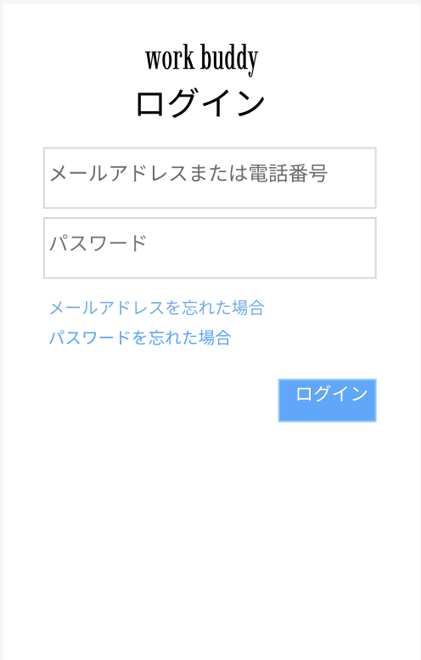
①
 |  |  |  |  |  |  |  |  |  |  |  | ① | メールアドレスまたは電話番号をテキストボックスへ入力する

②
 |  |  |  |  |  |  |  |  |  |  |  | ➁ | パスワードをテキストボックスへ入力する

 |  |  |  |  |  |  |  |  |  |  |  | ③ | 「ログイン」ボタンを押下する
③

使用する部品
識別ID | ラベル |  | 入力／表示 | 部品の種類 |  |  | 入力桁数 | データ型 | 文字種 | 初期表示 | 設定元 |  | 設定先 | 説明
① | メールアドレスまたは電話番号 |  | 入力 | テキストボックス |  | ‐ | 30 | 文字型 | 半角 | なし |  |  |  | メールアドレスまたは電話番号を入力する
➁ | パスワード |  | 入力 | テキストボックス |  | ‐ | 30 | 文字型 | 半角 | なし |  |  |  | パスワードを入力する
③ | ログイン |  | ‐ | ボタン |  | ‐ | - | ‐ |  |  |  |  |  | ログイン処理を起動するボタン

(G1-2-1)PC画面フォーム (商品一覧画面)
画面レイアウト定義
共通情報 |  | システム名 | オンラインショッピングシステム |  |  |  |  |  |  |  |  |  |  |  |  | 作成者 | 杉本 珠理
 |  | 工程名 | 外部設計 |  |  |  |  |  |  |  |  |  |  |  |  | 作成日付 | 2022-09-30
①
 |  | ドキュメント名 | オンラインショッピングシステム 画面設計書 |  |  |  |  |  |  |  |  |  |  |  |  | バージョン | ver1,0
書誌情報 |  | 書誌名 | オンラインショッピングシステム 画面レイアウト |  |  |  |  |  |  |  |  |  |  |  |  | 更新者
 |  | 画面ID | G1-2-1 |  | 画面の名称 |  | 商品一覧画面 |  |  |  |  |  |  |  |  | 更新日付
 |  | 概要
レイアウト図 |  |  |  |  |  |  |  |  |  |  |  | 操作手順

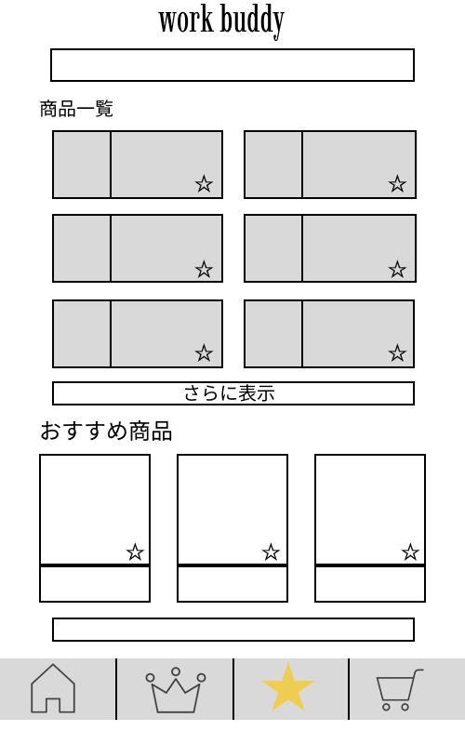
①
 |  |  |  |  |  |  |  |  |  |  |  |  |  | 商品を検索するワードを入れるテキストボックス

②
 |  |  |  |  |  |  |  |  |  |  |  |  |  | 商品を選択し、その商品の画面へ移動する

③
 |  |  |  |  |  |  |  |  |  |  |  |  |  | 商品の右下にある星マークを押し、お気に入りに登録する
④
 |  |  |  |  |  |  |  |  |  |  |  |  |  | 「さらに表示」を押して、商品一覧を増やす

⑤
 |  |  |  |  |  |  |  |  |  |  |  |  |  | ランキングの画像（王冠）のボタンを押し、
 |  |  |  |  |  |  |  |  |  |  |  |  |  | ランキングの画面へ移動する

⑥
⑧
 |  |  |  |  |  |  |  |  |  |  |  |  |  | お気に入りの画像（星）のボタンを押し、
 |  |  |  |  |  |  |  |  |  |  |  |  |  | お気に入りの画面へ移動する
⑪
⑦
⑨
⑩
⑫
 |  |  |  |  |  |  |  |  |  |  |  |  |  | カートの画像を押し、カートの画面へ移動する

使用する部品
識別ID | ラベル |  | 入力／表示 | 部品の種類 |  | 表示桁数 | 入力桁数 | データ型 | 文字種 | 初期表示 | 設定元 |  | 設定先 |  | 説明
① | 商品検索 |  | 入力 | テキストボックス |  | 200件 | - | - | 全角/半角 | - |  |  |  |  | 商品を検索するためのテキストボックス
② | 商品説明 |  | 表示 | 画像 |  | 50件 | - | - | 全角 | - |  |  |  |  | 商品の説明欄
③ | お気に入りマーク |  | - | ボタン |  | - | - | - | - | - |  |  |  |  | お気に入りに登録するための星マーク
④ | 商品画像 |  | 表示 | リンク |  | - | - | - | - | -- |  |  |  |  | 商品のリンクへ飛ぶための商品の画像
⑤ | さらに表示する |  | - | ボタン |  | - | - | - | 全角 | - |  |  |  |  | 表示を増やす、ボタン
⑥ | 商品画像 |  | 表示 | リンク |  | - | - | - | - | - |  |  |  |  | 商品のリンクへ飛ぶための商品の画像
⑦ | お気に入りマーク |  | - | ボタン |  | - | - | - | - | - |  |  |  |  | お気に入りに登録するための星マーク
⑧ | さらに表示する |  | - | ボタン |  | - | - | - | 全角 | - |  |  |  |  | 表示を増やす、ボタン
⑨ | ホーム |  | - | ボタン |  | - | - | - | - | - |  |  |  |  | ホームの画面に移動するボタン
⑩ | ランキング |  | - | ボタン |  | - | - | - | - | - |  |  |  |  | ランキングの画面へ移動するボタン
⑪ | お気に入り |  | - | ボタン |  | - | - | - | - | - |  |  |  |  | お気に入りの画面に移動するボタン
⑫ | カート |  | - | ボタン |  | - | - | - | - | - |  |  |  |  | カートの画面に移動するボタン

(G1-2-2)PC画面フォーム (商品検索画面)
画面レイアウト定義
共通情報 |  | システム名 | オンラインショッピングシステム |  |  |  |  |  |  |  |  |  |  |  | 作成者 | 谷川 友駿
 |  | 工程名 | 外部設計 |  |  |  |  |  |  |  |  |  |  |  | 作成日付 | 2022-09-28
①
 |  | ドキュメント名 | オンラインショッピングシステム 画面設計書 |  |  |  |  |  |  |  |  |  |  |  | バージョン | ver.1.0
書誌情報 |  | 書誌名 | オンラインショッピングシステム 画面レイアウト |  |  |  |  |  |  |  |  |  |  |  | 更新者
 |  | 画面ID | G1-2-2 |  | 画面の名称 |  | 商品検索画面 |  |  |  |  |  |  |  | 更新日付
 |  | 概要
レイアウト図 |  |  |  |  |  |  |  |  |  |  |  | 操作手順
④
①
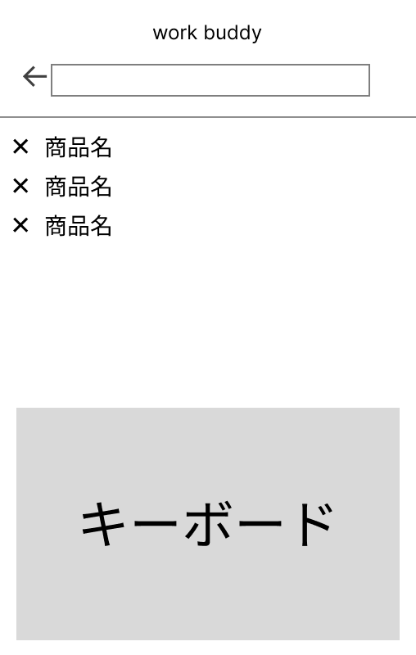
②
③
 |  |  |  |  |  |  |  |  |  |  |  |  | 1-1 テキストボックスに検索したい商品名を入力する

 |  |  |  |  |  |  |  |  |  |  |  |  | 1-2 検索履歴ボタンを押下し詳細に遷移する

 |  |  |  |  |  |  |  |  |  |  |  |  | 1-3 削除ボタンを押下し検索履歴を削除する

 |  |  |  |  |  |  |  |  |  |  |  |  | 2 キーボード上の検索ボタンを押下し商品検索結果一覧画面に遷移する

使用する部品
識別ID | ラベル |  | 入力／表示 | 部品の種類 |  | 表示桁数 | 入力桁数 | データ型 | 文字種 | 初期表示 | 設定元 |  | 設定先 | 説明
① | 検索欄 |  | 入力 | テキストボックス |  | - | ２００桁 | 文字型 | 半角,全角 | - | - |  | - | 商品名を入力するテキストボックス
② | 削除 |  | 表示 | ボタン |  | ー | - | - | - | - | - |  | - | 検索履歴を削除するボタン
③ | 検索履歴 |  | 表示 | ボタン |  | ２００桁 | - | 文字型 | 半角,全角 | - | - |  | - | 検索履歴を表示し詳細に遷移するボタン
④ | 戻る |  | ー | ボタン |  | ー | ー | ー | ー | ー |  |  |  | 商品一覧画面に遷移するボタン

(G1-2-3)PC画面フォーム (商品検索結果一覧画面)
画面レイアウト定義
共通情報 |  | システム名 | オンラインショッピングシステム |  |  |  |  |  |  |  |  |  |  |  | 作成者 | 西川 靖人
 |  | 工程名 | 外部設計 |  |  |  |  |  |  |  |  |  |  |  | 作成日付 | 2022-09-29
 |  | ドキュメント名 | オンラインショッピングシステム 画面設計書 |  |  |  |  |  |  |  |  |  |  |  | バージョン | ver1.0
書誌情報 |  | 書誌名 | オンラインショッピングシステム 画面レイアウト |  |  |  |  |  |  |  |  |  |  |  | 更新者
 |  | 画面ID | G1-2-3 |  | 画面の名称 |  | 商品検索結果一覧画面 |  |  |  |  |  |  |  | 更新日付
 |  | 概要 | 商品検索結果を一覧表示する画面
レイアウト図 |  |  |  |  |  |  |  |  |  |  |  | 操作手順
①
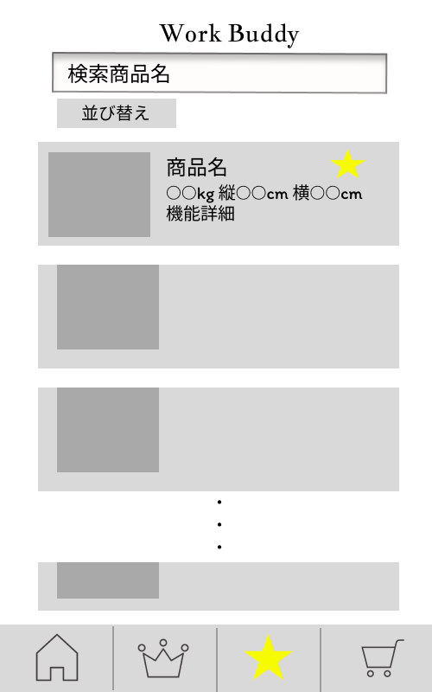
②
 |  |  |  |  |  |  |  |  |  |  |  | 1 | 検索結果商品一覧を閲覧する
④
⑦
③
 |  |  |  |  |  |  |  |  |  |  |  |  | 1-1 並び替えボタンで商品を条件ごとに並び替える
⑤
 |  |  |  |  |  |  |  |  |  |  |  |  | 1-2 気になる商品をお気に入りボタンを押下し、お気に入りに追加する
⑥
②
 |  |  |  |  |  |  |  |  |  |  |  |  | 1-3 商品名を押下し、商品詳細画面へ遷移する

②
 |  |  |  |  |  |  |  |  |  |  |  | 2 | ホーム画面ボタンを押下し、商品一覧画面へ遷移する

 |  |  |  |  |  |  |  |  |  |  |  |  | ランキング画面ボタンを押下し、人気商品ランキング画面へ遷移する

 |  |  |  |  |  |  |  |  |  |  |  |  | お気に入り画面ボタンを押下し、お気に入り画面へ遷移する

⑧
⑨
⑩
⑪
 |  |  |  |  |  |  |  |  |  |  |  |  | カート画面ボタンを押下し、カート画面へ遷移する

使用する部品
識別ID | ラベル |  | 入力／表示 | 部品の種類 |  | 表示桁数 | 入力桁数 | データ型 | 文字種 | 初期表示 | 設定元 |  | 設定先 | 説明
① | 商品検索 |  | 表示 | テキストボックス |  | 200桁 | ー | ー | 全角、半角 | ー |  |  |  | 検索した商品名を表示するテキストボックス
② | 並び替え |  | ー | プルダウンボタン |  | ー | ー | ー | ー | ー |  |  |  | 並び替え条件をプルダウンメニューで表示するボタン
③ | 商品画像 |  | ー | 画像 |  | ー | ー | ー | ー | ー |  |  |  | 商品の画像を表示する
④ | 商品名 |  | 表示 | リンク |  | 100桁 | ー | ー | 全角 | ー |  |  |  | 商品名を表示し、押下すると、商品詳細画面へ遷移する
⑤ | サイズ |  | 表示 | 文字列 |  | 50桁 | ー | ー | 全角、半角 | ー |  |  |  | 商品のサイズを表示する
⑥ | 機能詳細 |  | 表示 | 文字列 |  | 200桁 | ー | ー | 全角 | ー |  |  |  | 商品の機能詳細を表示する
⑦ | お気に入り |  | ー | ボタン |  | ー | ー | ー | ー | ー |  |  |  | お気に入り登録するボタン
⑧ | ホーム画面ボタン |  | ー | ボタン |  | ー | ー | ー | ー | ー |  |  |  | 商品一覧画面に遷移するボタン
⑨ | ランキング画面ボタン |  | ー | ボタン |  | ー | ー | ー | ー | ー |  |  |  | 人気商品ランキングに遷移するボタン
⑩ | お気に入り画面ボタン |  | ー | ボタン |  | ー | ー | ー | ー | ー |  |  |  | お気に入り画面に遷移するボタン
⑪ | カート画面ボタン |  | ー | ボタン |  | ー | ー | ー | ー | ー |  |  |  | カート画面に遷移するボタン

(G1-3)PC画面フォーム (商品詳細画面)
画面レイアウト定義
共通情報 |  | システム名 | オンラインショッピングシステム |  |  |  |  |  |  |  |  |  |  |  |  | 作成者 | 岩﨑 誠生
 |  | 工程名 | 外部設計 |  |  |  |  |  |  |  |  |  |  |  |  | 作成日付 | 2022-09-28
①
 |  | ドキュメント名 | オンラインショッピングシステム 画面設計書 |  |  |  |  |  |  |  |  |  |  |  |  | バージョン | ver.1.1
書誌情報 |  | 書誌名 | オンラインショッピングシステム 画面レイアウト |  |  |  |  |  |  |  |  |  |  |  |  | 更新者 | 谷川 友駿
 |  | 画面ID | G1-3 |  | 画面の名称 |  | 商品詳細画面 |  |  |  |  |  |  |  |  | 更新日付 | 2022-12-09
 |  | 概要 | 商品の詳細な説明を表示する画面
レイアウト図 |  |  |  |  |  |  |  |  |  |  |  | 操作手順
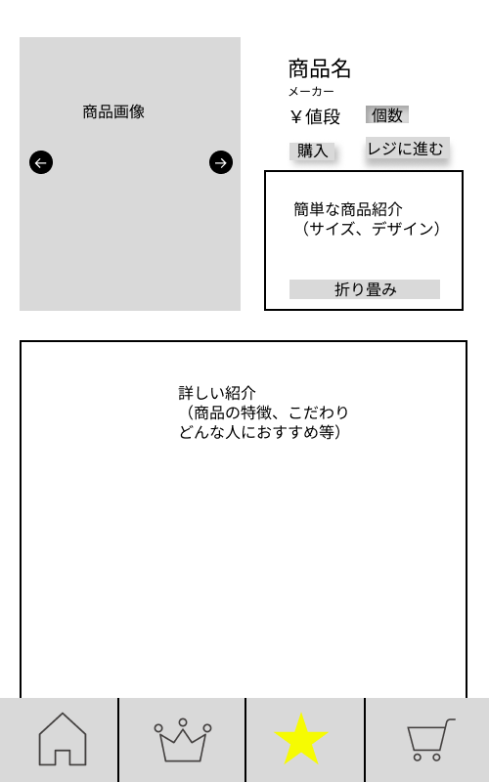
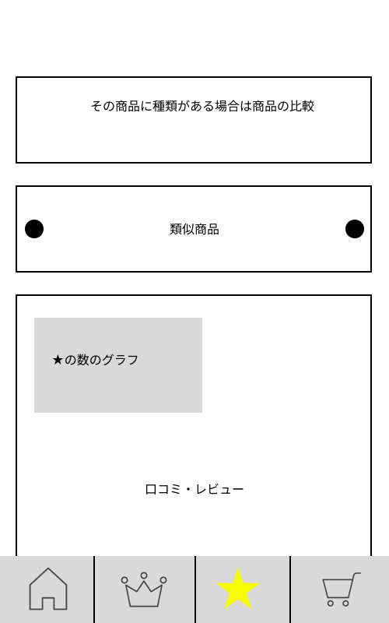

2
3
7
 |  |  |  |  |  |  |  |  |  |  |  |  | 1.複数枚ある画像を入れ替え
 |  |  |  |  |  |  |  |  |  |  |  |  | 2.商品の個数をリストボックスで選択
 |  |  |  |  |  |  |  |  |  |  |  |  | 3.カート画面に追加される
 |  |  |  |  |  |  |  |  |  |  |  |  | 4.単品で購入
１
4
 |  |  |  |  |  |  |  |  |  |  |  |  |  | →購入確認画面へ遷移する
 |  |  |  |  |  |  |  |  |  |  |  |  | 5.商品の詳細を折り畳みで表示
6
 |  |  |  |  |  |  |  |  |  |  |  |  | 6.関連・類似商品を左右スクロールで見る
5
 |  |  |  |  |  |  |  |  |  |  |  |  | 7.レビューを折り畳みで表示する
 |  |  |  |  |  |  |  |  |  |  |  |  | 8.ホーム画面ボタンを押下し、商品一覧画面へ遷移する
 |  |  |  |  |  |  |  |  |  |  |  |  | ランキング画面ボタンを押下し、人気商品ランキング画面へ遷移する
 |  |  |  |  |  |  |  |  |  |  |  |  | お気に入り画面ボタンを押下し、お気に入り画面へ遷移する
 |  |  |  |  |  |  |  |  |  |  |  |  | カート画面ボタンを押下し、カート画面へ遷移する
10
8
9
11

使用する部品
識別ID | ラベル |  | 入力／表示 | 部品の種類 |  | 表示桁数 | 入力桁数 | データ型 | 文字種 | 初期表示 | 設定元 |  | 設定先 |  | 説明
1 | 画像 |  | - | ボタン |  | - | - | - | - | - |  |  |  |  | 複数枚ある画像を見るボタン
2 | 個数 |  | 入力 | リストボックス |  | - | - | 数値型 | 半角 | 1 |  |  |  |  | 商品を注文する個数を選択するリストボックス
3 | カートに入れる |  | - | ボタン |  | - | - | - | - | - |  |  |  |  | カートに入れるボタン
4 | 購入 |  | - | ボタン |  | - | - | - | - | - |  |  |  |  | カートに入れず商品を単品で購入するボタン
5 | 折り畳み（さらに表示） |  | - | ボタン |  | - | - | - | - | - |  |  |  |  | 商品の詳細説明を更に見るボタン
6 | 類似商品 |  | - | ボタン |  | - | - | - | - | - |  |  |  |  | 類似商品を左右にスクロールするボタン
7 | 折り畳み（さらに表示） |  | - | ボタン |  | - | - | - | - | - |  |  |  |  | レビューを更に見るボタン
8 | ホーム画面ボタン |  | ー | ボタン |  | ー | ー | ー | ー | ー |  |  |  |  | 商品一覧画面に遷移するボタン
9 | ランキング画面ボタン |  | ー | ボタン |  | ー | ー | ー | ー | ー |  |  |  |  | 人気商品ランキングに遷移するボタン
10 | お気に入り画面ボタン |  | ー | ボタン |  | ー | ー | ー | ー | ー |  |  |  |  | お気に入り画面に遷移するボタン
11 | カート画面ボタン |  | ー | ボタン |  | ー | ー | ー | ー | ー |  |  |  |  | カート画面に遷移するボタン

(G1-4-1)PC画面フォーム (カート画面)
画面レイアウト定義
共通情報 |  | システム名 | オンラインショッピングシステム |  |  |  |  |  |  |  |  |  |  |  |  | 作成者 | 岩﨑 誠生
 |  | 工程名 | 外部設計 |  |  |  |  |  |  |  |  |  |  |  |  | 作成日付 | 2022-09-29
①
 |  | ドキュメント名 | オンラインショッピングシステム 画面設計書 |  |  |  |  |  |  |  |  |  |  |  |  | バージョン | ver1.1
書誌情報 |  | 書誌名 | オンラインショッピングシステム 画面レイアウト |  |  |  |  |  |  |  |  |  |  |  |  | 更新者 | 谷川 友駿
 |  | 画面ID | G1-4-1 |  | 画面の名称 |  | カート画面 |  |  |  |  |  |  |  |  | 更新日付 | 2022-12-09
 |  | 概要 | カートに入れた商品の一覧を表示する画面
レイアウト図 |  |  |  |  |  |  |  |  |  |  |  | 操作手順
1
3
6
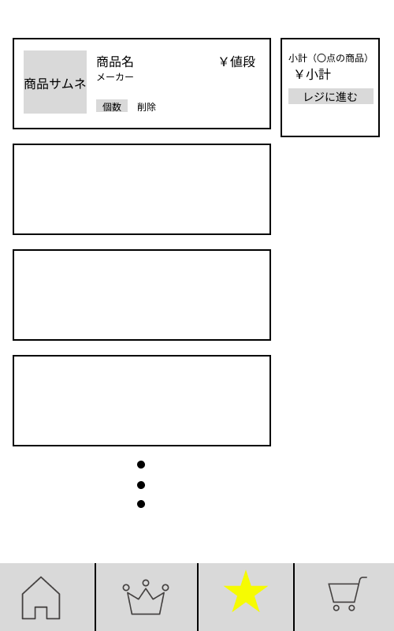
2
7
 |  |  |  |  |  |  |  |  |  |  |  |  | 1.表示を見てカートの商品を確認する
 |  |  |  |  |  |  |  |  |  |  |  |  |  | 1-1.必要ない場合は削除で商品を消す
 |  |  |  |  |  |  |  |  |  |  |  |  |  | 1-2.個数を選択する
 |  |  |  |  |  |  |  |  |  |  |  |  |  |  | →購入を押して注文確認画面に遷移する

4
5
8
 |  |  |  |  |  |  |  |  |  |  |  |  | 2.ホーム画面ボタンを押下し、商品一覧画面へ遷移する

 |  |  |  |  |  |  |  |  |  |  |  |  | ランキング画面ボタンを押下し、人気商品ランキング画面へ遷移する

 |  |  |  |  |  |  |  |  |  |  |  |  | お気に入り画面ボタンを押下し、お気に入り画面へ遷移する

 |  |  |  |  |  |  |  |  |  |  |  |  | カート画面ボタンを押下し、カート画面へ遷移する

9
10
11
12

使用する部品
識別ID | ラベル |  | 入力／表示 | 部品の種類 |  | 表示桁数 | 入力桁数 | データ型 | 文字種 | 初期表示 | 設定元 |  | 設定先 |  | 説明
1 | 商品名 |  | 表示 | 文字列 |  | １００桁 | - | 文字型 | 全角 |  |  |  |  |  | 商品名を表示するテキスト
2 | メーカー |  | 表示 | 文字列 |  | １００桁 | - | 文字型 | 全角 |  |  |  |  |  | メーカーを表示するテキスト
3 | 値段 |  | 表示 | 文字列 |  | １００桁 | - | 数値型 | 半角 |  |  |  |  |  | 商品の値段を表示するテキスト
4 | 個数 |  | 入力 | リストボックス |  | - | - | 数値型 | 半角 | 1 |  |  |  |  | 個数を選択するリストボックス
5 | 削除 |  | - | ボタン |  | - | - | - | - |  |  |  |  |  | 商品をカートから削除するボタン
6 | 商品の合計個数 |  | 表示 | 文字列 |  | １００桁 | - | 数値型 | 半角 |  |  |  |  |  | 商品が合計何点あるか表示するテキスト
7 | 小計 |  | 表示 | 文字列 |  | １００桁 | - | 数値型 | 半角 |  |  |  |  |  | 小計を表示するテキスト
8 | 購入 |  | - | ボタン |  | - | - | - | - |  |  |  |  |  | 注文確認画面に遷移するボタン
9 | ホーム画面ボタン |  | ー | ボタン |  | ー | ー | ー | ー | ー |  |  |  |  | 商品一覧画面に遷移するボタン
10 | ランキング画面ボタン |  | ー | ボタン |  | ー | ー | ー | ー | ー |  |  |  |  | 人気商品ランキングに遷移するボタン
11 | お気に入り画面ボタン |  | ー | ボタン |  | ー | ー | ー | ー | ー |  |  |  |  | お気に入り画面に遷移するボタン
12 | カート画面ボタン |  | ー | ボタン |  | ー | ー | ー | ー | ー |  |  |  |  | カート画面に遷移するボタン

(G1-4-2)PC画面フォーム (商品注文確認画面)
画面レイアウト定義
共通情報 |  | システム名 | オンラインショッピングシステム |  |  |  |  |  |  |  |  |  |  |  |  | 作成者 | 西川 靖人
 |  | 工程名 | 外部設計 |  |  |  |  |  |  |  |  |  |  |  |  | 作成日付 | 2022-09-29
①
 |  | ドキュメント名 | オンラインショッピングシステム 画面設計書 |  |  |  |  |  |  |  |  |  |  |  |  | バージョン | ver1.1
書誌情報 |  | 書誌名 | オンラインショッピングシステム 画面レイアウト |  |  |  |  |  |  |  |  |  |  |  |  | 更新者 | 谷川 友駿
 |  | 画面ID | G1-4-2 |  | 画面の名称 |  | 商品注文確認画面 |  |  |  |  |  |  |  |  | 更新日付 | 2022-12-09
 |  | 概要 | 商品注文を確認する画面
レイアウト図 |  |  |  |  |  |  |  |  |  |  |  | 操作手順

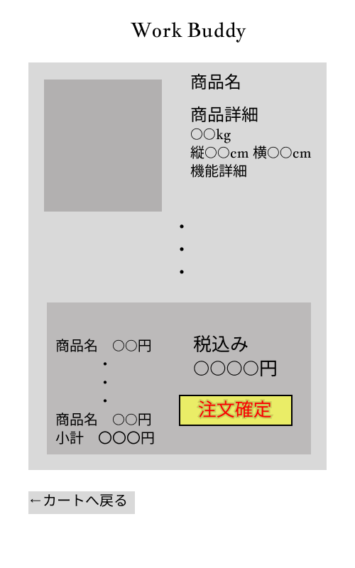
②
 |  |  |  |  |  |  |  |  |  |  |  |  | 1 | 注文商品を一覧表示し、間違いがないか確認する
①
③
④
 |  |  |  |  |  |  |  |  |  |  |  |  | 2 | 間違いがなければ、注文確定ボタンを押下し、
 |  |  |  |  |  |  |  |  |  |  |  |  |  | 注文確定画面に遷移する

 |  |  |  |  |  |  |  |  |  |  |  |  |  | 間違いがあった場合、カートへ戻るボタンを押下し、
 |  |  |  |  |  |  |  |  |  |  |  |  |  | カート画面に遷移する

⑤
⑥
⑧
⑨

⑩
⑦

使用する部品
識別ID | ラベル |  | 入力／表示 | 部品の種類 |  | 表示桁数 | 入力桁数 | データ型 | 文字種 | 初期表示 | 設定元 |  | 設定先 |  | 説明
① | 商品画像 |  | ー | 画像 |  | ー | ー | ー | ー | ー |  |  |  |  | 商品の画像を表示する
② | 商品名 |  | 表示 | 文字列 |  | １００桁 | ー | ー | 全角 | ー |  |  |  |  | 商品名を表示する
③ | サイズ |  | 表示 | 文字列 |  | 50桁 | ー | ー | 全角、半角 | ー |  |  |  |  | 商品のサイズを表示する
④ | 機能詳細 |  | 表示 | 文字列 |  | 200桁 | ー | ー | 全角 | ー |  |  |  |  | 商品の機能詳細を表示する
⑤ | 商品名 |  | 表示 | 文字列 |  | １００桁 | ー | ー | 全角 | ー |  |  |  |  | 商品名を表示する
⑥ | 商品単価 |  | 表示 | 数値型 |  | １０桁 | ー | ー | 半角 | ー |  |  |  |  | 商品単価を表示する
⑦ | 小計 |  | 表示 | 数値型 |  | １０桁 | ー | ー | 半角 | ー |  |  |  |  | 注文商品の小計を表示する
⑧ | 税込み |  | 表示 | 数値型 |  | １０桁 | ー | ー | 半角 | ー |  |  |  |  | 合計支払金額を表示
⑨ | 注文確定 |  | ー | ボタン |  | ー | ー | ー | ー | ー |  |  |  |  | 注文確定画面に遷移するボタン
⑩ | カートへ戻る |  | ー | ボタン |  | ー | ー | ー | ー | ー |  |  |  |  | カート画面に遷移するボタン

(G1-4-3)PC画面フォーム (注文確定画面)
画面レイアウト定義
共通情報 |  | システム名 | オンラインショッピングシステム |  |  |  |  |  |  |  |  |  |  |  |  | 作成者 | 岩﨑 誠生
 |  | 工程名 | 外部設計 |  |  |  |  |  |  |  |  |  |  |  |  | 作成日付 | 2022-09-28
①
 |  | ドキュメント名 | オンラインショッピングシステム 画面設計書 |  |  |  |  |  |  |  |  |  |  |  |  | バージョン | ver.1.1
書誌情報 |  | 書誌名 | オンラインショッピングシステム 画面レイアウト |  |  |  |  |  |  |  |  |  |  |  |  | 更新者 | 谷川 友駿
 |  | 画面ID | G1-4-3 |  | 画面の名称 |  | 注文確定画面 |  |  |  |  |  |  |  |  | 更新日付 | 2022-12-09
 |  | 概要 | 商品の注文が確定したことを表示する画面
レイアウト図 |  |  |  |  |  |  |  |  |  |  |  | 操作手順
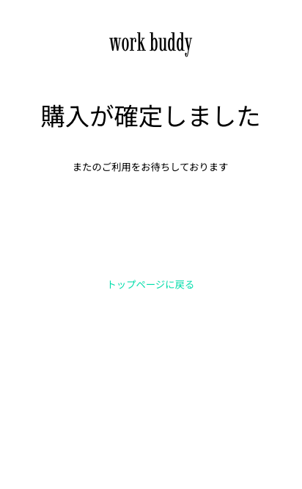

 |  |  |  |  |  |  |  |  |  |  |  |  | １.トップページに戻るを押下する
 |  |  |  |  |  |  |  |  |  |  |  |  |  | →商品一覧画面へ遷移する

１

使用する部品
識別ID | ラベル |  | 入力／表示 | 部品の種類 |  | 表示桁数 | 入力桁数 | データ型 | 文字種 | 初期表示 | 設定元 |  | 設定先 |  | 説明
1 | トップページに戻る |  | - | ボタン |  | - | - | - | - | - |  |  |  |  | 商品一覧画面に遷移するボタン

(Gxx)PC画面フォーム
画面レイアウト定義
共通情報 |  | システム名 |  |  |  |  |  |  |  |  |  |  |  |  | 作成者
 |  | 工程名 |  |  |  |  |  |  |  |  |  |  |  |  | 作成日付
①
 |  | ドキュメント名 |  |  |  |  |  |  |  |  |  |  |  |  | バージョン
書誌情報 |  | 書誌名 |  |  |  |  |  |  |  |  |  |  |  |  | 更新者
 |  | 画面ID |  |  | 画面の名称 |  |  |  |  |  |  |  |  |  | 更新日付
 |  | 概要
レイアウト図 |  |  |  |  |  |  |  |  |  |  |  | 操作手順

使用する部品
識別ID | ラベル |  | 入力／表示 | 部品の種類 |  | 表示桁数 | 入力桁数 | データ型 | 文字種 | 初期表示 | 設定元 |  | 設定先 | 説明

